１年生
はじめてのたいりょくてすと
 |  |  |  |  |  | １ねん |  | くみ |  | ばん
【だんし】 |  |  |  |  |  | なまえ
 |  |  |  |  | もくひょう |  | きろく |  | とくてん
あくりょく（ｋｇ）
じょうたいおこし（かい）
ちょうざたいぜんくつ（ｃｍ）
はんぷくよことび（かい）
20めーとるしゃとるらん（かい）
50めーとるそう（びょう）
たちはばとび（ｃｍ）
そふとぼーるなげ（ｍ）
じぶんのちからを
だしきろう！
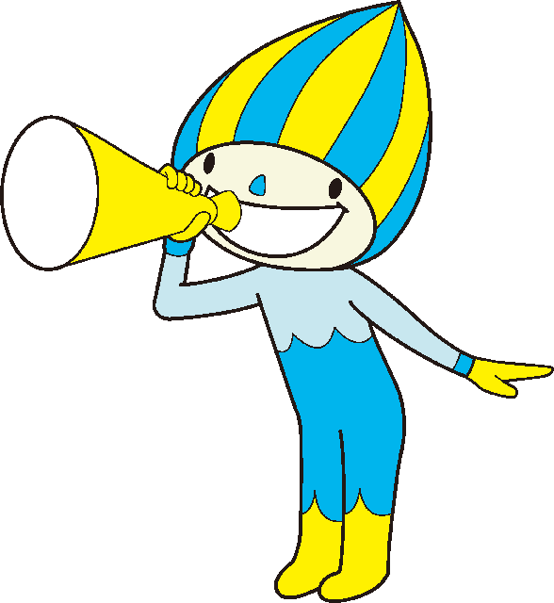
 |  |  |  |  |  |  |  | たいりょくごうけいてん | 0
 |  |  |  |  |  |  |  | そうごうひょうか
【とくてんひょう】
 | １てん | ２てん | ３てん | ４てん | ５てん | ６てん | ７てん | ８てん | ９てん | １０てん
あくりょく（ｋｇ） | ４いか | ５～６ | ７～８ | ９～１０ | １１～１３ | １４～１６ | １７～１９ | ２０～２２ | ２３～２５ | ２６いじょう
じょうたいおこし（かい） | ２いか | ３～５ | ６～８ | ９～１１ | １２～１４ | １５～１７ | １８～１９ | ２０～２２ | ２３～２５ | ２６いじょう
ちょうざたいぜんくつ（ｃｍ） | １４いか | １５～１８ | １９～２２ | ２３～２６ | ２７～２９ | ３０～３３ | ３４～３７ | ３８～４２ | ４３～４８ | ４９いじょう
はんぷくよことび（かい） | １７いか | １８～２１ | ２２～２５ | ２６～２９ | ３０～３３ | ３４～３７ | ３８～４１ | ４２～４５ | ４６～４９ | ５０いじょう
20めーとるしゃとるらん（かい） | ７いか | ８～９ | １０～１４ | １５～２２ | ２３～３２ | ３３～４４ | ４５～５６ | ５７～６８ | ６９～７９ | ８０いじょう
50めーとるそう（びょう） | １３．１いじょう | １２．３～１３．０ | １１．５～１２．２ | １０．７～１１．４ | １０．０～１０．６ | ９．４～９．９ | ８．９～９．３ | ８．５～８．８ | ８．１～８．４ | ８．０いか
たちはばとび（ｃｍ） | ９２いか | ９３～１０４ | １０５～１１６ | １１７～１２９ | １３０～１４２ | １４３～１５５ | １５６～１６７ | １６８～１７９ | １８０～１９１ | １９２いじょう
そふとぼーるなげ（ｍ） | ４いか | ５～６ | ７～９ | １０～１２ | １３～１７ | １８～２３ | ２４～２９ | ３０～３４ | ３５～３９ | ４０いじょう

そうごうひょうか | Ａ：３９いじょう |  | Ｂ：３３～３８ |  | Ｃ：２７～３２ |  | Ｄ：２２～２６ |  | Ｅ：２１いか

グラフ
 | 握力
１年生 | 0
２年生 | 0
３年生 | 0
４年生 | 0
５年生 | 0
６年生 | 0
 | 上体起こし
１年生 | 0
２年生 | 0
３年生 | 0
４年生 | 0
５年生 | 0
６年生 | 0
 | 長座体前屈
１年生 | 0
２年生 | 0
３年生 | 0
４年生 | 0
５年生 | 0
６年生 | 0
 | 反復横とび
１年生 | 0
２年生 | 0
３年生 | 0
４年生 | 0
５年生 | 0
６年生 | 0
 | 20ｍシャトルラン
１年生 | 0
２年生 | 0
３年生 | 0
４年生 | 0
５年生 | 0
６年生 | 0
 | 50ｍ走
１年生 | 0
２年生 | 0
３年生 | 0
４年生 | 0
５年生 | 0
６年生 | 0
 | 立ち幅とび
１年生 | 0
２年生 | 0
３年生 | 0
４年生 | 0
５年生 | 0
６年生 | 0
 | ボール投げ
１年生 | 0
２年生 | 0
３年生 | 0
４年生 | 0
５年生 | 0
６年生 | 0
 | 握力 | 上体起こし | 長座体前屈 | 反復横とび | 20ｍシャトルラン | 50ｍ走 | 立ち幅とび | ボール投げ
１年生 | 0 | 0 | 0 | 0 | 0 | 0 | 0 | 0
２年生 | 0 | 0 | 0 | 0 | 0 | 0 | 0 | 0
３年生 | 0 | 0 | 0 | 0 | 0 | 0 | 0 | 0
４年生 | 0 | 0 | 0 | 0 | 0 | 0 | 0 | 0
５年生 | 0 | 0 | 0 | 0 | 0 | 0 | 0 | 0
６年生 | 0 | 0 | 0 | 0 | 0 | 0 | 0 | 0

長座体前くつ

